Inverno 1
ESERCIZIO CLIMATIZZAZIONE INVERNALE 1
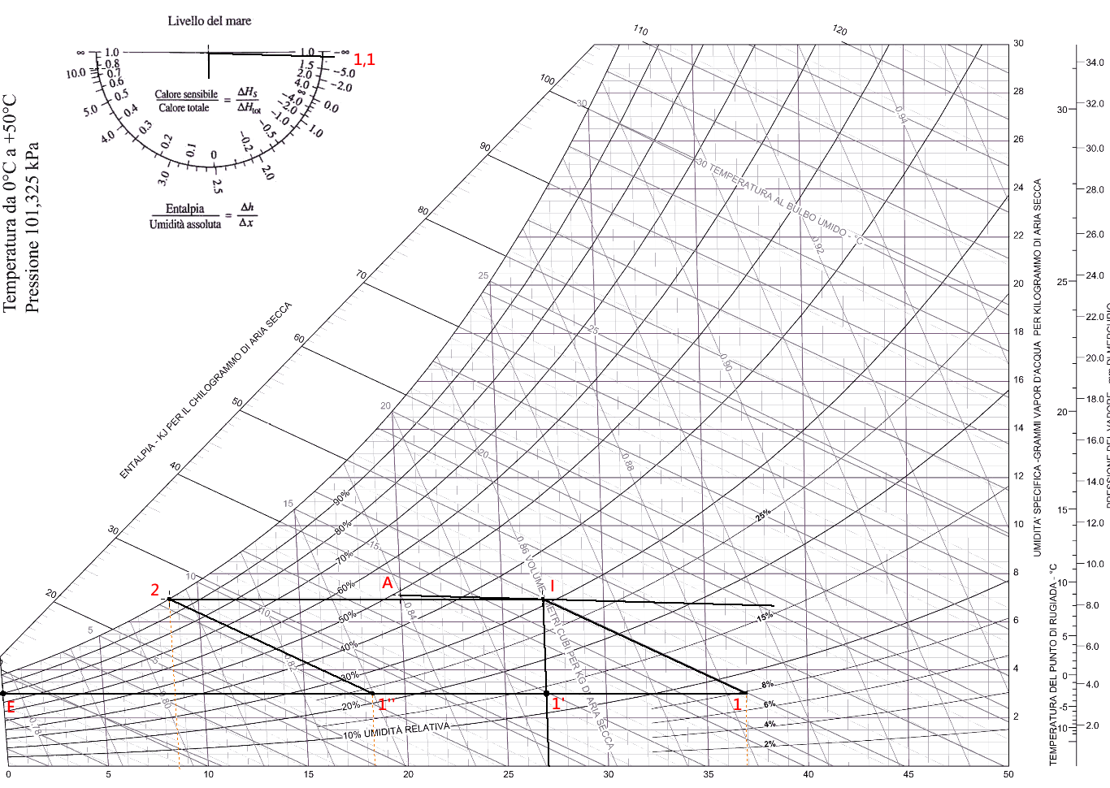
IMPIANTO DI CLIMATIZZAZIONE INVERNALE SENZA RICIRCOLO
CITTA' XXX |  |  | Num. Persone | 32 | attività moderata
TE | 0 | °C | Port. Rinnovo | 7 | l/s | 25.2 | m3/h
UR%E | 80 | % | Qp lat | 99 | w
pv sat E | 609 | Pa | Trovo mvap dalla Q lat. = mvap* hv = mvap*( 2500 + 1,9 T) [Kw]
wE | 0.0030 | kg/kg as | m vap. | 3.8991729027E-05 | Kg vap/s | 140.4 | g / h
hE | 7.52 | kJ/kg | m vap. tot. | 0.001248 | Kg vap/s
 |  |  | ΔwAI | 0.00025190803285 |  | Δw = m vap. / m as
Calore sensibile | -34880 | w | wI | 0.00700 |  | wI= wA-Δw
FC | 1.1
Calore latente | 3170.9 | w

SOLUZIONE ANALITICA

Fisso dati ambiente da climatizzare
TA | 20 | °C
UR%A | 50 | % | UR= pv/ps *100 %
psat A | 2337 | Pa | pv sat = 0,0496965*T^3+0,979515*T^2+46,9035*T+609,484
wA | 0.00726 | Kgv/Kg as | w = 0,622 * pv / (p-pv) = 0,622* UR*ps/100 / (p-UR*ps/100)
hA | 38.53 | kJ/kg | h = 1,006*T+w*(2500+1,9*T) [Kj]

Calcolo fattore di carico
Qs | -34880 | w
Ql | 3170.9 | w
Qtotale | -31709.090909 | w
F. carico | 1.10

Assumo ΔT immissione | 7 | °C
TI | 27 | °C

Trovo la portata immissione
ma tot. | 4.95 | Kg/s | Qs totale = m Ct (Ta-Ti) [w] con Ct aria= 1006 j/kg k
DhAI= Qtot / ma | -6.4 | kJ/kg | Q= m DhAI
hI | 44.93 | kJ/kg | hI= hA-Dh
wI | 0.00697 | Kg/Kg as | w = 0,622 * pv / (p-pv) = 0,622* UR*ps/100 / (p-UR*ps/100)
hI | 44.94 | KJ/kg | h = (1,006+1,9*w) *T + 2501*w [kJ/kg]
pv sat I | 3568 | Pa | pv sat = 0,0496965*T^3+0,979515*T^2+46,9035*T+609,484
pv I | 1122 | Pa | pv = p * w / (0,622+ w)
UR% I = pv / psat *100 | 31.4 | % | UR% = pv / psat *100

Ricambio minimo aria
A persona | 7 | l/s | 25.2 | m3/h | 30.24 | Kg/h | 0.0084
N. persone | 32
m rinn. MINIMA | 0.2688 | kg/s

Miscelazione rinnovo / ricircolo
m tot | 4.953 | kg/s
m ric. 0% | 0.000 | kg/s
m rinnovo 100% | 4.953 | kg/s --> minimo garantito OK

Punto di miscelazione M fra aria rinnovo E e aria ricircolo A
TM misc | 0.0 | °C
hM misc | 7.5 | kJ/kg
wM misc | 0.0030 | kg v / kg as
pv sat I | 609 | Pa
pv M | 488 | Pa
UR = pv / psat *100 | 80.0 | %

Temperatura uscita batteria calda 1
h1=hI | 44.93 | kJ/kg
w1=wE | 0.0030 | kg v / kg as | pv = p * w / (0,622+ w)
T1 | 37.4974 | °C | h = (1,006+1,9*w) *T + 2501*w [kJ/kg]
pv sat F | 6366 | Pa | pv sat = 0,0496965*T^3+0,979515*T^2+46,9035*T+609,484
pv F | 488 |  | pv = p * w / (0,622+ w)
UR F = pv / psat *100 | 7.7 | % | UR% = pv / psat *100

Potenza batteria di riscaldamento fra E-->I
P c= m * (h1 - hE) = | 185.3 | Kw

Portata acqua umidificatore fra 1-->I
m H2O = | 0.019602448072 | Kg/s | 70.57 | Kg/h

Estivo primaria
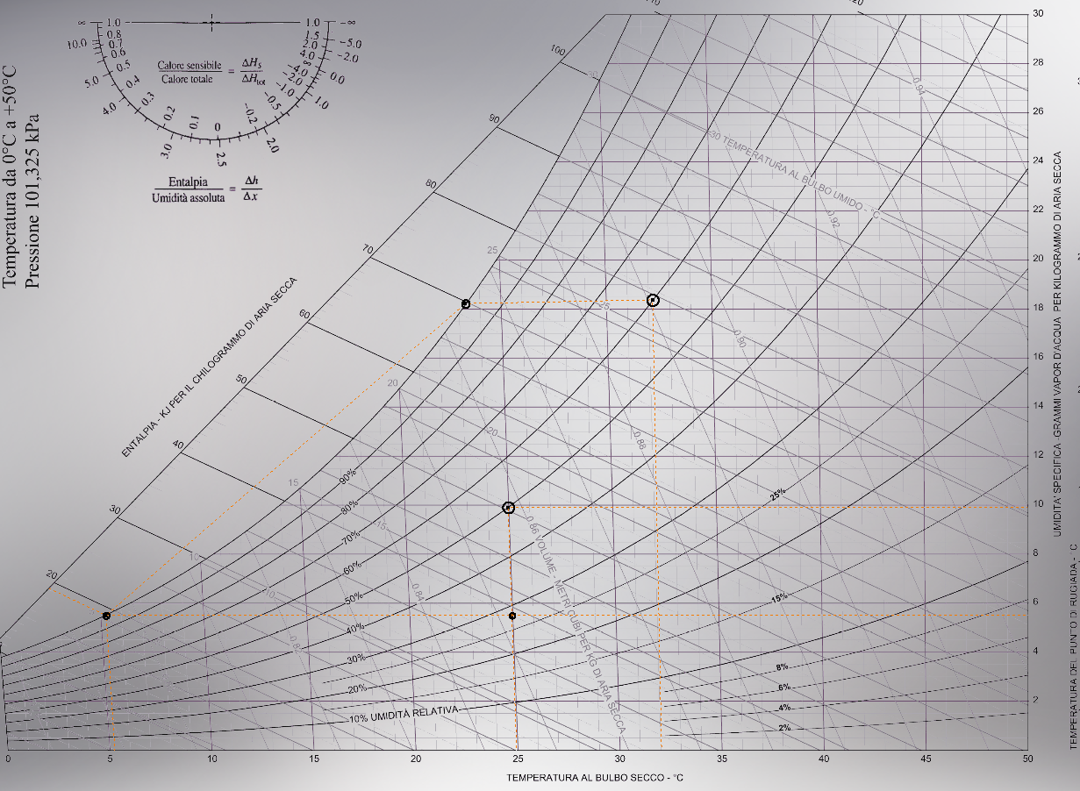
ESERCIZIO CLIMATIZZAZIONE ESTIVA ARIA PRIMARIA

IMPIANTO DI CLIMATIZZAZIONE ESTIVO UFFICI
Roma |  |  | Num. Persone | 25 | attività moderata da seduti uffici
TE | 32 | °C | Port. Rinnovo | 7 | l/s | 25.2 | m3/h
URE | 60 | % | Port. Tot. Rinn. | 0.210 | Kg/s
pv sat E | 4742 | Pa | Qp lat | 95
wE | 0.0180 | Kg/Kg as | Qp sens | 90 | w
hE | 78.17 | kJ/kg

E
Calore sensibile locali | 10000 | w
Calore sensibile persone | 2250
Calore latente persone | 2375 | w

SOLUZIONE ANALITICA

Fisso dati ambiente da climatizzare
TA | 25 | °C
URA | 50 | % | UR= pv/pv sat *100 %
psat A | 3171 | Pa | pv sat = 0,0496965*T^3+0,979515*T^2+46,9035*T+609,484
pv A | 1585 |  | pv = UR * pv sat/100
A
wA | 0.00989 | Kgv/Kg as | w = 0,622 * pv / (p-pv) = 0,622* UR*ps/100 / (p-UR*ps/100)
hA | 50.32 | kJ/kg | h = 1,006*T+w*(2501+1,9*T) [Kj]
TrA | 13.9 | °C | Tsat=Tr=237,3*ln(pv/610,5)/(17,269-ln(pv/610,5))

F
Potenze termiche scambiate
Qs tot | 12250 | w
Ql tot | 2375 | w
I
Q totale | 14625 | w
F. carico | 0.84

UTA: IMMISSIONE ARIA NEUTRA
L’aria immessa deve solo garantire il rinnovo richiesto e vincere il carico latente
m vap. Tot | 0.00093192073769 | Kg vap/s | Q lat. = mvap* hv = mvap*( 2501 + 1,9 T) [Kw]
ΔwAI | 0.0044377177985 |  | Δw = m vap. / m as
wI | 0.00545 |  | wI= wA-Δw
ΔT immissione | 0 | °C
TI = TA | 25 | °C
ma tot. = m rinnovo | 0.21 | Kg/s | Qs totale = m Ct (Ta-Ti) [w] con Ct aria= 1006 j/kg k
A
wI | 0.00545 | Kg/Kg as | w = 0,622 * pv / (p-pv) = 0,622* UR*ps/100 / (p-UR*ps/100)
hI | 39.04 | KJ/kg | h = (1,006+1,9*w) *T + 2501*w [kJ/kg]
pv sat I | 3171 | Pa | pv sat = 0,0496965*T^3+0,979515*T^2+46,9035*T+609,484
pv I | 880 | Pa | pv = patm * w / (0,622+ w)
UR I = pv / psat *100 | 27.8 | %

Temperatura Batteria fredda
wF=wI | 0.00545 | Kg/Kg as | saturazione
UR F | 100 | % | pv = patm * w / (0,622+ w)
pv F | 880 | Pa | UR% = pv / psat *100
pv sat F | 880 | Pa | Tsat=Tr=237,3*ln(pv/610,5)/(17,269-ln(pv/610,5))
TF | 5.1 | °C | h = (1,006+1,9*w) *T + 2501*w [kJ/kg]
hF | 18.8 | kJ/kg

Potenza riscaldamento
P f = m * (hI – hF) = | 4.2 | Kw

Portata acqua condensata fra E-→F
m H2O = | 0.0026293466576 | Kg/s
 | 9.47 | Kg/h

FAN COILS:
Devono sottrarre il calore sensibile entrante nell'edificio per mantenere la Ta
Qs tot | 12250 | w
QFC = Qs tot - ma(ha-hi) | 9880 | w
Ipotizzo di usare acqua refrigerata con Dt=10°C e una T > Trugiada aria |  |  |  | 13.9 | °C
La portata complessiva di acqua fredda per l'impianto FC vale:
DT H20 | 10 | °C
mH20 fredda | 0.24 | Kg/s | Q= m CT DT

Estivo primaria (2)
ESERCIZIO CLIMATIZZAZIONE ESTIVA ARIA PRIMARIA

IMPIANTO DI CLIMATIZZAZIONE ESTIVO UFFICI
Roma |  |  | Num. Persone | 25 | attività moderata da seduti uffici
TE | 32 | °C | Port. Rinnovo | 7 | l/s | 25.2 | m3/h
URE | 60 | % | Port. Tot. Rinn. | 0.210 | Kg/s
pv sat E | 4742 | Pa | Qp lat | 95
wE | 0.0180 | Kg/Kg as | Qp sens | 90 | w
hE | 78.17 | kJ/kg

E
Calore sensibile locali | 10000 | w
Calore sensibile persone | 2250
Calore latente persone | 2375 | w

SOLUZIONE ANALITICA

Fisso dati ambiente da climatizzare
TA | 25 | °C
URA | 50 | % | UR= pv/ps *100 %
psat A | 3171 | Pa | pv sat = 0,0496965*T^3+0,979515*T^2+46,9035*T+609,484
pv A | 1585 |  | pv = UR * pv sat/100
A
wA | 0.00989 | Kgv/Kg as | w = 0,622 * pv / (p-pv) = 0,622* UR*ps/100 / (p-UR*ps/100)
hA | 50.32 | kJ/kg | h = 1,006*T+w*(2501+1,9*T) [Kj]
TrA | 13.9 | °C | Tsat=Tr=237,3*ln(pv/610,5)/(17,269-ln(pv/610,5))

F
Potenze termiche scambiate
Qs tot | 12250 | w
Ql tot | 2375 | w
I
Q totale | 14625 | w
F. carico | 0.84

UTA: IMMISSIONE ARIA con DT=10°C
L’aria immessa deve solo garantire il rinnovo richiesto e vincere il carico latente
m vap. Tot | 0.00093192073769 | Kg vap/s | Q lat. = mvap* hv = mvap*( 2501 + 1,9 T) [Kw]
ΔwAI | 0.0044377177985 |  | Δw = m vap. / m as
wI | 0.00545 |  | wI= wA-Δw= wA - (mv/ma)
ΔT immissione | 0 | °C
TI = TA-10 | 15 | °C
ma tot. = m rinnovo | 0.21 | Kg/s | Qs totale = m Ct (Ta-Ti) [w] con Ct aria= 1006 j/kg k
A
wI | 0.00545 | Kg/Kg as | w = 0,622 * pv / (p-pv) = 0,622* UR*ps/100 / (p-UR*ps/100)
hI | 28.87 | KJ/kg | h = (1,006+1,9*w) *T + 2501*w [kJ/kg]
pv sat I | 1701 | Pa | pv sat = 0,0496965*T^3+0,979515*T^2+46,9035*T+609,484
pv I | 880 | Pa | pv = patm * w / (0,622+ w)
UR I = pv / psat *100 | 51.7 | %

Temperatura Batteria fredda
wF=wI | 0.00545 | Kg/Kg as | saturazione
UR F | 100 | % | pv = patm * w / (0,622+ w)
pv F | 880 | Pa | UR% = pv / psat *100
pv sat F | 880 | Pa | Tsat=Tr=237,3*ln(pv/610,5)/(17,269-ln(pv/610,5))
TF | 5.1 | °C | h = (1,006+1,9*w) *T + 2501*w [kJ/kg]
hF | 18.8 | kJ/kg

Potenza riscaldamento
P f = m * (hI – hF) = | 2.1 | Kw

Portata acqua condensata fra E-→F
m H2O = | 0.0026293466576 | Kg/s
 | 9.47 | Kg/h

FAN COILS:
Devono sottrarre il calore sensibile entrante nell'edificio per mantenere la Ta
Qs tot | 12250 | w
QFC = Qs tot - ma(ha-hi) | 7746 | w
Ipotizzo di usare acqua refrigerata con Dt=10°C e una T > Trugiada aria |  |  |  | 13.9 | °C
La portata complessiva di acqua fredda per l'impianto FC vale:
DT H20 | 10 | °C
mH20 fredda | 0.19 | Kg/s | Q= m CT DT

